Calculation
 | 2010 | 2011 | 2012 | 2013 | 2014 | 2015 | 2016 | 2017 | 2018 | 2019 | 2020 | 2021 | 2022 | 2023 | 2024 | 2025 | 2026 | 2027 | 2028 | 2029 | 2030
已建&在建 | 0 | 0 | 0 | 0 | 0 | 0 | 0 | 0 | 0 | 0 | 0 | 0 | 0 | 0 | 0 | 0 | 0 | 0 | 0 | 0 | 0

 | 十四五 | 十五五 | 十六五 | 储备
规划 | 265705 | 109150 | 41400 | 318166
 | 十四五 | 十四五 | 十四五 | 十四五 | 十四五 | 十四五 | 十四五 | 十五五 | 十五五 | 十五五 | 十五五 | 十五五 | 十六五 | 十六五 | 十六五 | 十六五 | 十六五 | 储备 | 储备 | 储备 | 储备 | 储备 | 储备 | 储备 | 储备 | 储备 | 储备 | 储备 | 储备 | 储备 | 储备 | 储备 | 储备 | 储备 | 储备
开工 | 2019 | 2020 | 2021 | 2022 | 2023 | 2024 | 2025 | 2026 | 2027 | 2028 | 2029 | 2030 | 2031 | 2032 | 2033 | 2034 | 2035 | 2036 | 2037 | 2038 | 2039 | 2040 | 2041 | 2042 | 2043 | 2044 | 2045 | 2046 | 2047 | 2048 | 2049 | 2050 | 2051 | 2052 | 2053
预计投产 | 2026 | 2027 | 2028 | 2029 | 2030 | 2031 | 2032 | 2033 | 2034 | 2035 | 2036 | 2037 | 2038 | 2039 | 2040 | 2041 | 2042 | 2043 | 2044 | 2045 | 2046 | 2047 | 2048 | 2049 | 2050 | 2051 | 2052 | 2053 | 2054 | 2055 | 2056 | 2057 | 2058 | 2059 | 2060
 | 0 | 0 | 0 | 0 | 0 | 0 | 0 | 0 | 0 | 0 | 0 | 0 | 0 | 0 | 0 | 0 | 0 | 0 | 0 | 0 | 0 | 0 | 0 | 0 | 0 | 0 | 0 | 0 | 0 | 0 | 0 | 0 | 0 | 0 | 0

China Pumped Hydro (Existing & Construction)
China Pumped Hydro Projection

 | 2010 | 2011 | 2012 | 2013 | 2014 | 2015 | 2016 | 2017 | 2018 | 2019 | 2020 | 2021 | 2022 | 2023 | 2024 | 2025 | 2026 | 2027 | 2028 | 2029 | 2030 | 2031 | 2032 | 2033 | 2034 | 2035 | 2036 | 2037 | 2038 | 2039 | 2040 | 2041 | 2042 | 2043 | 2044 | 2045 | 2046 | 2047 | 2048 | 2049 | 2050 | 2051 | 2052 | 2053 | 2054 | 2055 | 2056 | 2057 | 2058 | 2059 | 2060
投运 | 0 | 0 | 0 | 0 | 0 | 0 | 0 | 0 | 0 | 0 | 0 | 0 | 0 | 0 | 0 | 0 | 0 | 0 | 0 | 0 | 0 | 0 | 0 | 0 | 0 | 0 | 0 | 0 | 0 | 0 | 0 | 0 | 0 | 0 | 0 | 0 | 0 | 0 | 0 | 0 | 0 | 0 | 0 | 0 | 0 | 0 | 0 | 0 | 0 | 0 | 0
在建 | 0 | 0 | 0 | 0 | 0 | 0 | 0 | 0 | 0 | 0 | 0 | 0 | 0 | 0 | 0 | 0 | 0 | 0 | 0 | 0 | 0 | 0 | 0 | 0 | 0 | 0 | 0 | 0 | 0 | 0 | 0 | 0 | 0 | 0 | 0 | 0 | 0 | 0 | 0 | 0 | 0 | 0 | 0 | 0 | 0 | 0 | 0 | 0 | 0 | 0 | 0
十四五(筹备中) | 0 | 0 | 0 | 0 | 0 | 0 | 0 | 0 | 0 | 0 | 0 | 0 | 0 | 0 | 0 | 0 | 0 | 0 | 0 | 0 | 0 | 0 | 0 | 0 | 0 | 0 | 0 | 0 | 0 | 0 | 0 | 0 | 0 | 0 | 0 | 0 | 0 | 0 | 0 | 0 | 0 | 0 | 0 | 0 | 0 | 0 | 0 | 0 | 0 | 0 | 0
十四五(规划) | 0 | 0 | 0 | 0 | 0 | 0 | 0 | 0 | 0 | 0 | 0 | 0 | 0 | 0 | 0 | 0 | 0 | 0 | 0 | 0 | 0 | 0 | 0 | 0 | 0 | 0 | 0 | 0 | 0 | 0 | 0 | 0 | 0 | 0 | 0 | 0 | 0 | 0 | 0 | 0 | 0 | 0 | 0 | 0 | 0 | 0 | 0 | 0 | 0 | 0 | 0
十五五 | 0 | 0 | 0 | 0 | 0 | 0 | 0 | 0 | 0 | 0 | 0 | 0 | 0 | 0 | 0 | 0 | 0 | 0 | 0 | 0 | 0 | 0 | 0 | 0 | 0 | 0 | 0 | 0 | 0 | 0 | 0 | 0 | 0 | 0 | 0 | 0 | 0 | 0 | 0 | 0 | 0 | 0 | 0 | 0 | 0 | 0 | 0 | 0 | 0 | 0 | 0
十六五 | 0 | 0 | 0 | 0 | 0 | 0 | 0 | 0 | 0 | 0 | 0 | 0 | 0 | 0 | 0 | 0 | 0 | 0 | 0 | 0 | 0 | 0 | 0 | 0 | 0 | 0 | 0 | 0 | 0 | 0 | 0 | 0 | 0 | 0 | 0 | 0 | 0 | 0 | 0 | 0 | 0 | 0 | 0 | 0 | 0 | 0 | 0 | 0 | 0 | 0 | 0
储备实现 | 0 | 0 | 0 | 0 | 0 | 0 | 0 | 0 | 0 | 0 | 0 | 0 | 0 | 0 | 0 | 0 | 0 | 0 | 0 | 0 | 0 | 0 | 0 | 0 | 0 | 0 | 0 | 0 | 0 | 0 | 0 | 0 | 0 | 0 | 0 | 0 | 0 | 0 | 0 | 0 | 0 | 0 | 0 | 0 | 0 | 0 | 0 | 0 | 0 | 0 | 0
储备未实现 | 0 | 0 | 0 | 0 | 0 | 0 | 0 | 0 | 0 | 0 | 0 | 0 | 0 | 0 | 0 | 0 | 0 | 0 | 0 | 0 | 0 | 0 | 0 | 0 | 0 | 0 | 0 | 0 | 0 | 0 | 0 | 0 | 0 | 0 | 0 | 0 | 0 | 0 | 0 | 0 | 0 | 0 | 0 | 0 | 0 | 0 | 0 | 0 | 0 | 0 | 0
BPHC | 0 | 0 | 0 | 0 | 0 | 0 | 0 | 0 | 0 | 0 | 0 | 0 | 0 | 0 | 0 | 0 | 0 | 0 | 0 | 0 | 0 | 0 | 0 | 0 | 0 | 0 | 0 | 0 | 0 | 0 | 0 | 0 | 0 | 0 | 0 | 0 | 0 | 0 | 0 | 0 | 0 | 0 | 0 | 0 | 0 | 0 | 0 | 0 | 0 | 0 | 0
储备实现率 | 50%

Other Projects List
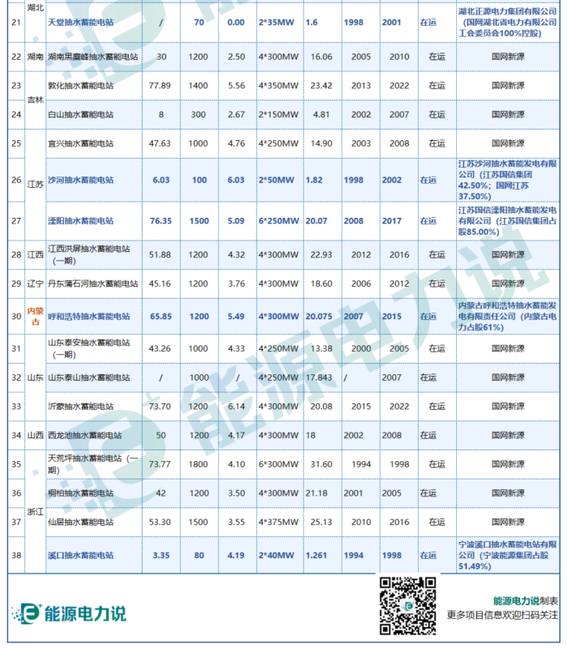
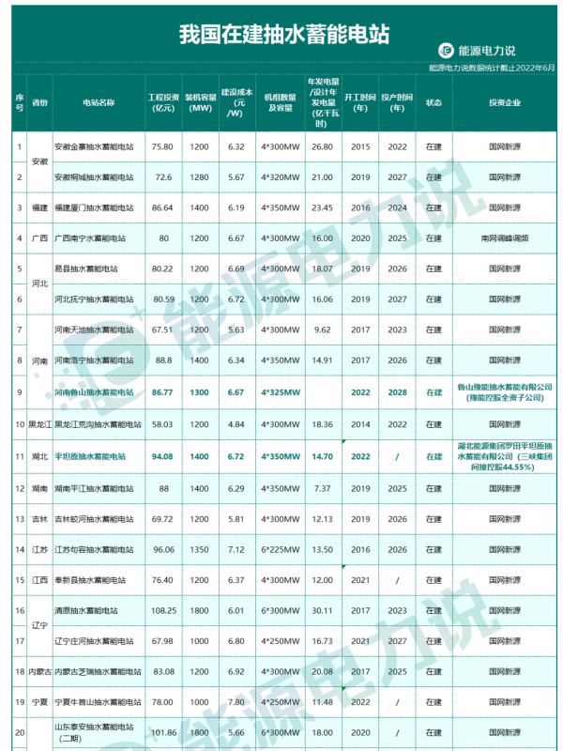
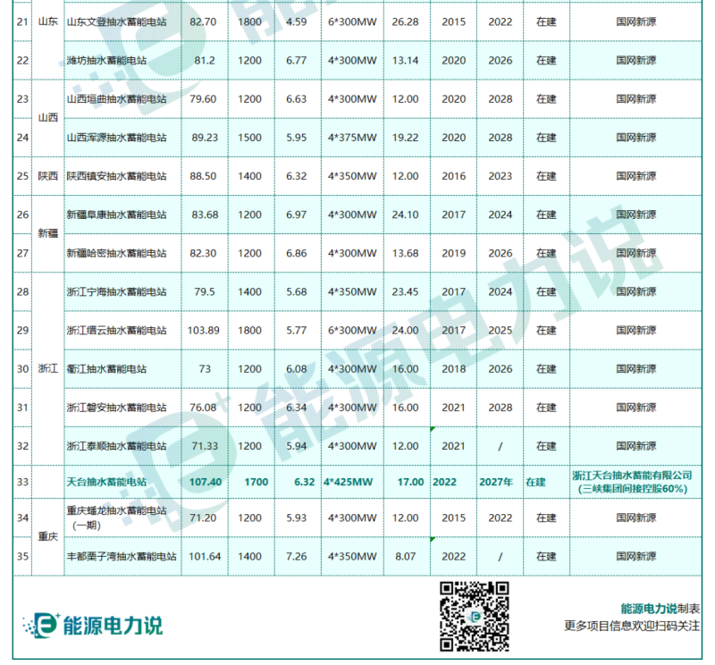
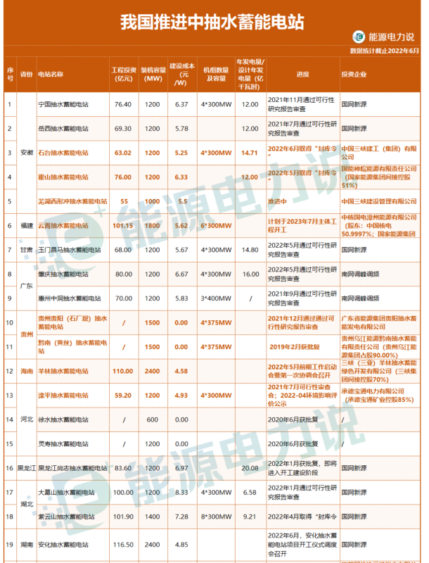
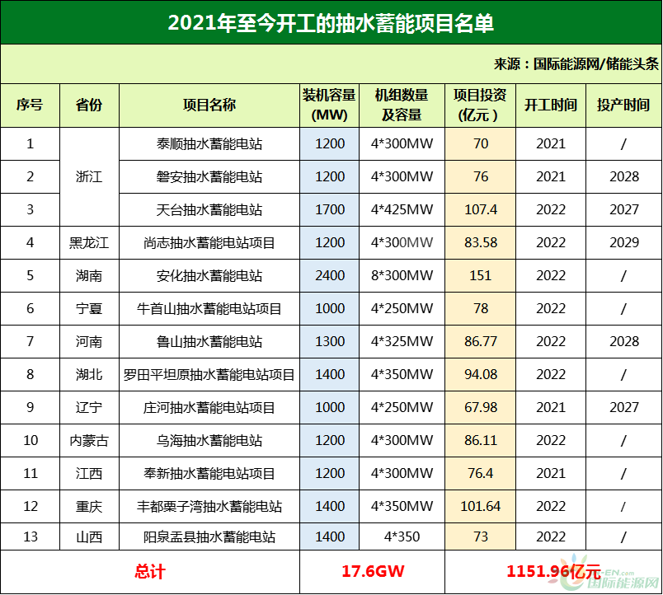
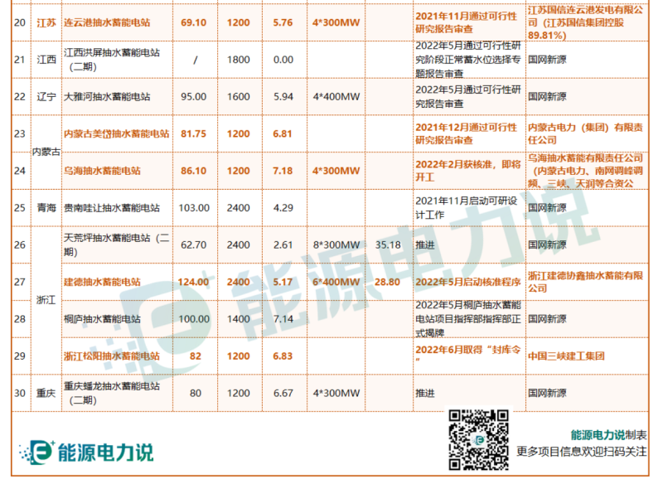
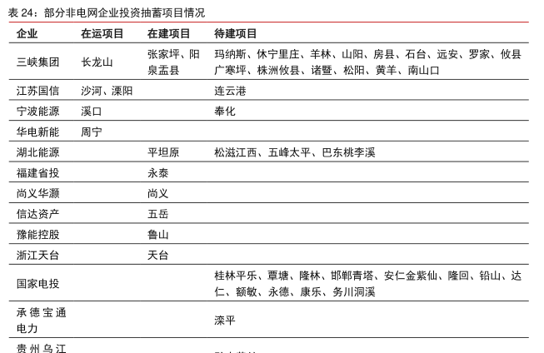
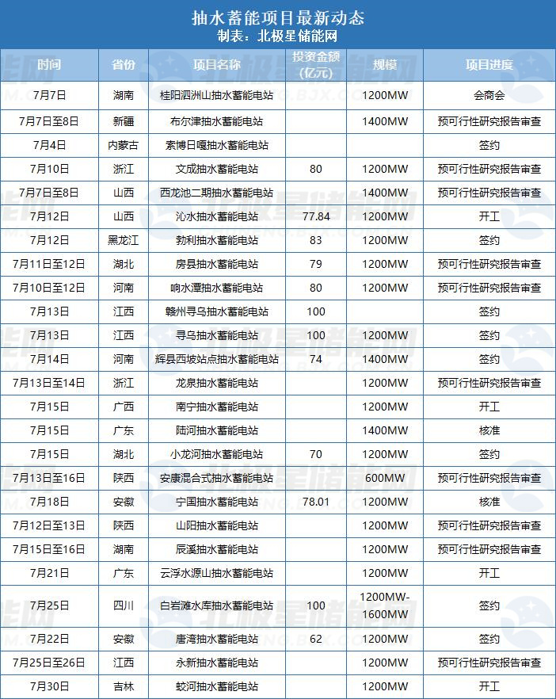
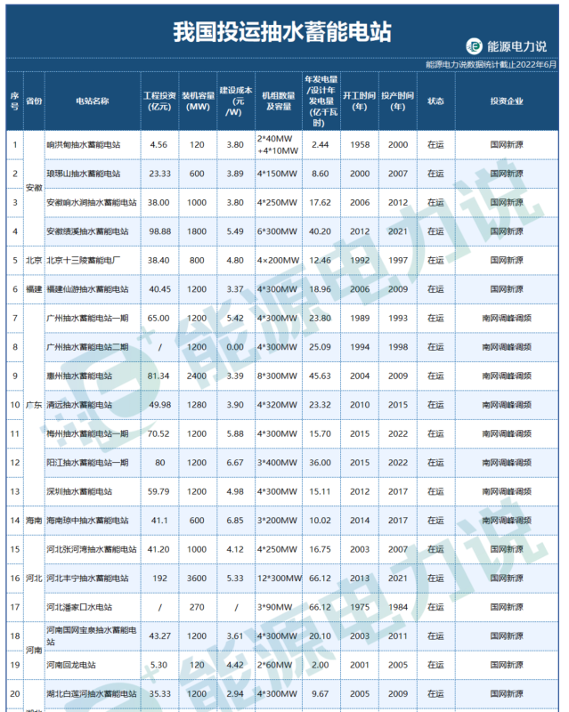
部分非电网企业投资抽蓄项目情况 - 行业研究数据 - 小牛行研 (hangyan.co) | 2022年7月抽水蓄能项目汇丨超27.8GW！23个抽水蓄能电站项目更新动态-北极星储能网 (bjx.com.cn) | 103个投运、在建、推进中抽水蓄能项目全名单 - 储能中国网 (cnnes.cc) | 最全！全国183个抽水蓄能项目：已开工91.38GW！待建设136.47GW!（内附完整名单）-国际能源网能源资讯中心 (in-en.com) | 安徽 | 佛子岭/磨子潭 | 停工
 |  |  |  | 甘肃 | 大古山 | 可研

 |  |  |  | 新会 | 440700 | 广东省 | 江门市
 |  |  |  | 双沟（取消） | 220600 | 吉林省 | 白山市
 |  |  |  | 泰山 | 370900 | 山东省 | 泰安市

两网五大三峡等加码布局 超190座抽蓄电站拟建在建→-北极星水力发电网 (bjx.com.cn)

